Sheet1
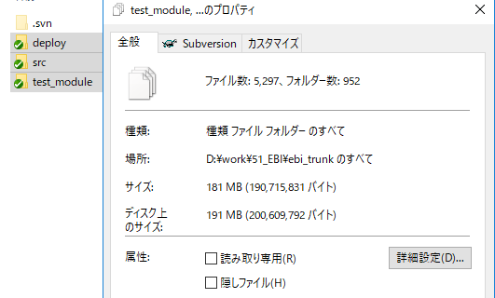
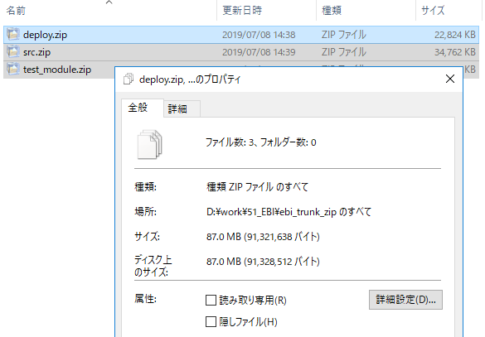
◆ファイルサイズチェック
 | SVNで管理しているEBIにおいて、外部へファイルを送付する際、gitではなくファイルポートで送付可能か検討する。
◆調査結果
 | ファイルポートで送付できる容量は最大30GB。
 | srcとtest_modueは圧縮してもファイルポートは難しそう。
 | ファイルポートで送付するのであれば、分割ツールを使用して送付すれば、可能と思われる
◆補足
 | SVN |  | http://ksvnrp11.isid.co.jp/EBI-SVN/trunk
 | 圧縮ツール |  | 7Zip(圧縮レベル：超圧縮)
 | チェックアウト日 |  | 2019-07-08

 | EBIフォルダ構成 |  |  | 圧縮前 | 圧縮後
 | trunk
 | └ | deploy |  | 37.5 | 22.2
 | └ | src |  | 56.4 | 33.9
 | └ | test_module |  | 87.9 | 30.8
 | TOTALサイズ |  |  | 181.8 | 86.9

 | 圧縮前 |  |  |  |  | 圧縮前

